拓扑
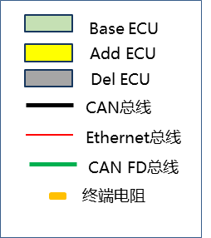
CCM(GW)

CHA-CAN

IBC
ITS1

ITS2
CHA-FD
Fr Camera
Radar

ITS4
ITS3

EPS
SR
-FL
SR
-FR
SR
-RR
SR
-RL
底盘域

